Hoja1
 | datos
 | x0 | 0 |  | yn | -52.5982
 | y0 | 1
 | xn | 2
 | n | 5
 | h | 0.4

iteracion | xi | yi | k1 | xi k2 k3 | yi k2 | k2 | yi+1
0 | 0.0000000 | 1.0000000 | -1.0000000 | 0.4000000 | 0.6000000 | -1.9600000 | 0.4080000
1 | 0.4000000 | 0.4080000 | -2.2288000 | 0.8000000 | -0.4835200 | -4.4703360 | -0.9318272
2 | 0.8000000 | -0.9318272 | -5.2772890 | 1.2000000 | -3.0427428 | -11.0940341 | -4.2060918
3 | 1.2000000 | -4.2060918 | -13.6534020 | 1.6000000 | -9.6674526 | -30.3353768 | -13.0038476
4 | 1.6000000 | -13.0038476 | -39.0100037 | 2.0000000 | -28.6078491 | -91.8235472 | -39.1705578
5 | 2.0000000 | -39.1705578 | -123.5116733 | 2.4000000 | -88.5752271 | -307.9557720 |  |  | error: | 25.5286398%

iteracion | xi | yi | k1 | xi k2 k3 | yi k2 | k2 | yi k3 | k3 | xi k4 | yi k4 | k4 | yi+1
0 | 0.0000000 | 1.0000000 | -1.0000000 | 0.2000000 | 0.8000000 | -1.4400000 | 0.7120000 | -1.5456000 | 0.4000000 | 0.3817600 | -2.2655360 | 0.3842176
1 | 0.4000000 | 0.3842176 | -2.2620954 | 0.6000000 | -0.0682015 | -3.3091224 | -0.2776069 | -3.6441710 | 0.8000000 | -1.0734508 | -5.5322114 | -1.0625086
2 | 0.8000000 | -1.0625086 | -5.5125155 | 1.0000000 | -2.1650117 | -8.3300235 | -2.7285133 | -9.4570267 | 1.2000000 | -4.8453193 | -15.0597025 | -4.8055965
3 | 1.2000000 | -4.8055965 | -14.9723123 | 1.4000000 | -7.8000590 | -23.5201416 | -9.5096248 | -27.6230996 | 1.6000000 | -15.8548364 | -46.4225745 | -15.7176878
4 | 1.6000000 | -15.7176878 | -46.0659883 | 1.8000000 | -24.9308854 | -75.4064793 | -30.7989836 | -91.8371542 | 2.0000000 | -52.4525495 | -163.3576484 | -51.9784147
5 | 2.0000000 | -51.9784147 | -161.9352441 | 2.2000000 | -84.3654635 | -276.3694833 | -107.2523114 | -349.6073964 | 2.4000000 | -191.8213733 | -658.9926691

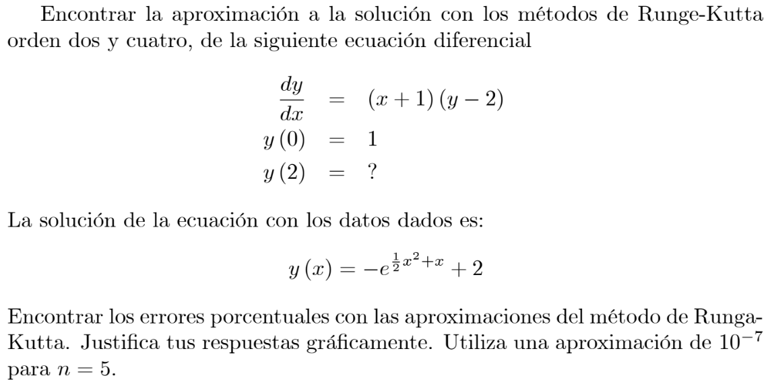
 |  |  |  |  |  |  |  |  |  |  | error: | 1.1782455%
 |  |  |  |  |  |  |  | Conclusion:
 |  |  |  |  |  |  |  | Usando el metodo de Runge-Kutta de orden 2 y orden 4 con n = 5 encontramos que los resultados varian mucho siendo mucho mas preciso el de orden cuantro con un error de casi 1%, comparado con el de orden dos de 25%.

